Formulier D
Formulier D - Invulformulier Inschrijver dient alle groene cellen in te vullen

 | Aantal uur | Behaalde waarde
Aantal uur waarna Opdrachtgever een medewerker kostenloos kan overnemen | Uren |  | met de pull down in te vullen |  | 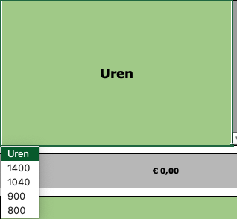

Naam inschrijver:

 | Uren
 | 1400
 | 1040
 | 900
 | 800
 | 700
 | 600
 | 500

